HOF và Calllbacks 01
・Khái niệm Higher Order Functions này liên quan đến các quy tắc mà mình đã tìm hiểu ở các phần trước liên quan đến function mà Javascript ứng dụng vào Higher Order Functions để tổng quát hoá 1 function. Nó 1 khái niệm chung dùng trong toàn
bộ IT và thậm trí là trong toán học chứ không riêng gì là trong Javascript.
・Higher Order Functions là những hàm thoả mãn 1 trong 2 điều kiện:
 | Hàm đó có thể nhận 1 hàm khác như là 1 đối số(argument)
 | Output là 1 function
・Trong Javascript có rất nhiều function cốt lõi sử dụng cơ chế này khiến cho mã nguồn trở lên dễ đọc dễ hiểu hơn như các hàm của array như map, filter, reduce...

cloneArrayAndSquare: Viết hàm này có nhiệm vụ là sao chép 1 array thành array mới và tiến hành bình phương các phần tử bên trong nó. Input là 1 array arrInput và output là 1 array mới arrOutput
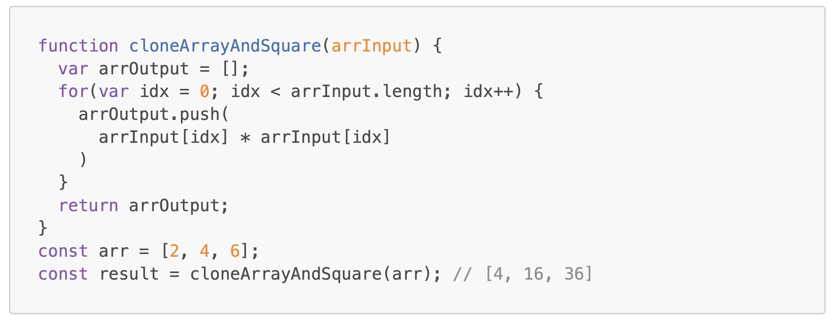

cloneArrayAndDivideBy2: Tương tự như hàm trên nhưng thay vì bình phương các phần tử thì hàm này sẽ thực hiện chia các phần tử của array cho 2
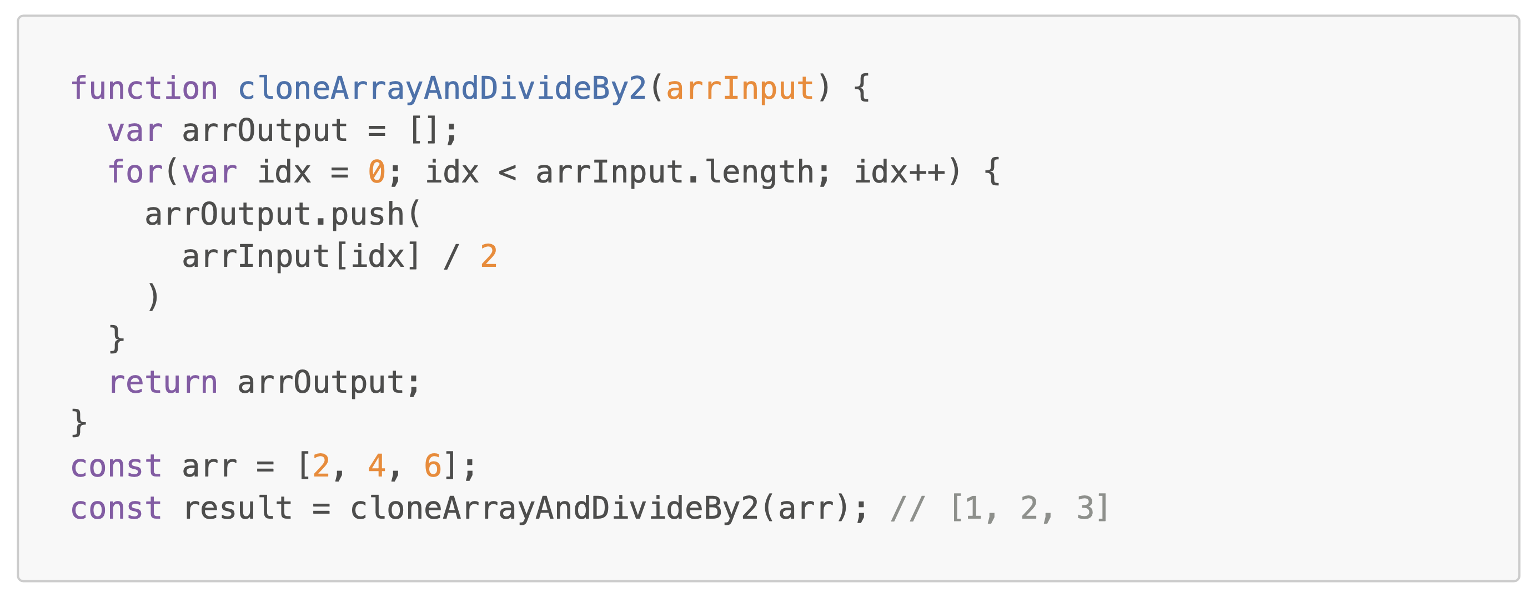

Thấy rằng hàm cloneArrayAndSquare, cloneArrayAndDivideBy2 trên chỉ khác nhau duy nhất 1 chỗ đó là logic tính toán bình phương các phần tử hay lấy các phần tử chia cho 2. Do đó mình có thể tổng hoá 2 function đó 1 cách nâng cao hơn đó là truyền
vào 1 function khác để thực hiện logic. Hàm func(được gọi là CallBacks) này chỉ là 1 parameter thôi, tại thời điểm xây dựng hàm cloneArrayAndDoSomething thì mình không biết trong func thực hiện việc gì bên trong cả, mình chỉ biết chính xác nó làm
việc gì tại thời điểm nó thực thi tức là khi truyền argument vào cloneArrayAndDoSomething để thực thi.
Lưu ý là mình chỉ truyền hàm handleAdd3 đóng vai trò là tham số vào thôi chứ không phải là lời gọi hàm handleAdd3(). Lời gọi hàm là thực hiện ở trong cloneArrayAndDoSomething. cloneArrayAndDoSomething được gọi là Higher Order Function bởi vì
nó thoả màn điều kiện đầu tiên đó là nó có nhận vào 1 hàm như là 1 tham số. Đối với 1 số hàm khác nó không nhận vào 1 hàm khác đóng vai trò là tham số nhưng lại return về 1 function thì các hàm đó cũng được gọi là Higher Order Function. Khái
niệm Higher Order Function này đi liền với khái niệm Callbacks, Callbacks cũng chính là các hàm thôi mà mình không phải người gọi hàm mà mình sẽ truyền vào trong 1 tầm vực nào đó và bên trong đó mới là nơi gọi hàm
cloneArrayAndDoSomething: Chính là Higher Order Function
func: Chính là Callback, sở dĩ được đặt tên là Callback bởi vì chúng ta chỉ truyền tham chiếu của hàm vào thôi, thực tế hàm đó được gọi lại sau

HOF và Calllbacks 02
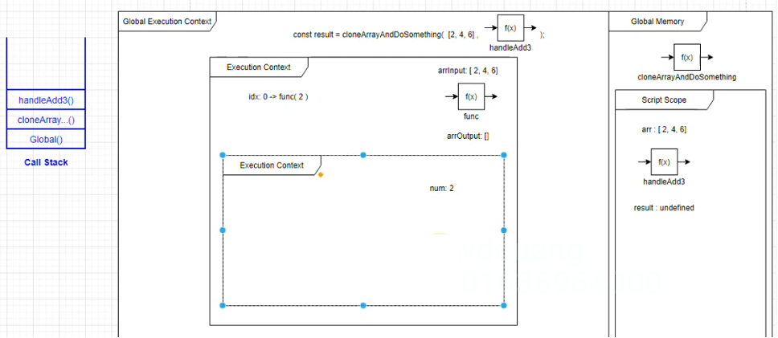
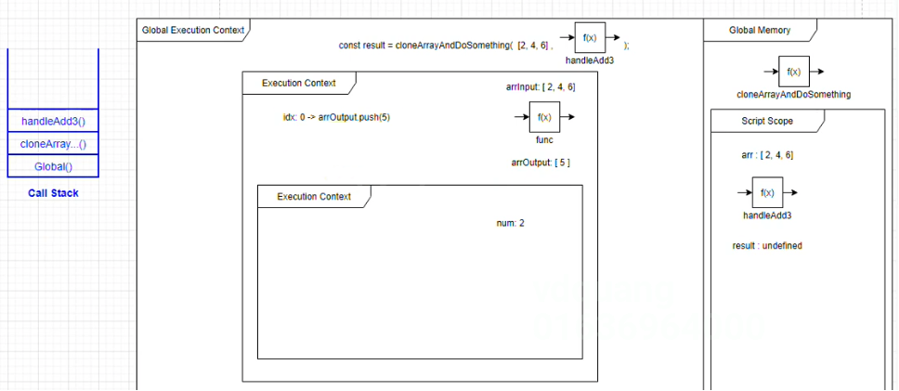
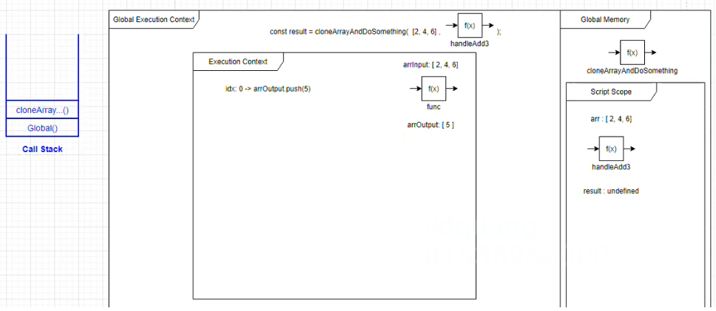
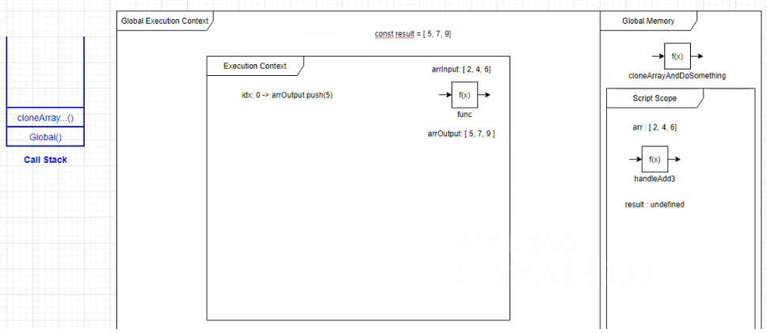
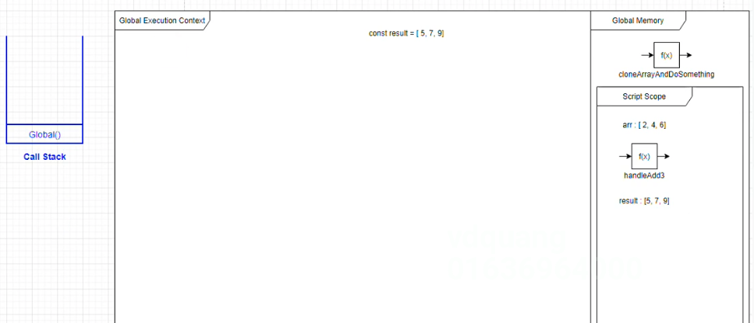
Global
 | giai đoạn khởi tạo:
 |  | cloneArrayAndDoSomething: f(x)
 | giai đoạn thực thi:
 |  | cloneArrayAndDoSomething(arr, handleAdd3)

 | Script
 |  | giai đoạn khởi tạo:
 |  |  | arr: undefined
 |  |  | handleAdd3: undefined
 |  |  | result: undefined
 |  | giai đoạn thực thi:
 |  |  | arr: [2, 4, 6]
 |  |  | handleAdd3: f(x)
 |  |  | const result = cloneArrayAndDoSomething(arr, handleAdd3) |  | → | Khi thực thi đến dòng này bởi vì chưa thực thi xong nên giá trị của result vẫn là undefined, Javascript Engine tại thời điểm này đánh giá giá trị của arr có giá trị là [2, 4, 6] và handleAdd3 lúc này là hàm
 |  |  |  |  |  | Lúc này cloneArrayAndDoSomething được thực thi nó cũng khởi tạo 1 Execution Context

 | Execution Context

 |  | giai đoạn thực thi:
 |  |  | arrInput: [2, 4, 6] |  | → | arrInput có giá trị chính là argument được gán vào là [2, 4, 6]
 |  |  | func: f(x) |  | → | handleAdd3()
 |  |  | arrOutput: []
 |  |  | idx = 0 -> func(2) |  | → | handleAdd3(2), khi hàm handleAdd3() được thực thi thì 1 Execution Context mới lại được khởi tạo
 |  |  | idx = 1 -> func(4)
 |  |  | idx = 2 -> func(6)

 |  | Execution Context

 |  |  | giai đoạn thực thi:
 |  |  |  | num: 2 | → | Thực thi handleAdd3() với giá trị num=2 kết quả trả về là 5 và giá trị 5 này được truyền vào push(). Tương tự như vậy đối với vòng lặp num = 4 và 6 cũng được thực thi. Sau mỗi lần thực thi như vậy nó sẽ remove
 |  |  |  |  |  | đi Execution Context và vị trí đã được thực thi(của handleAdd3 function) ở đỉnh của Call Stack. Sau khi chạy kết thúc vòng lặp mình sẽ có arrOutput[5, 7, 9] và thực hiện return arrOutput đồng thời Execution Context
 |  |  |  |  |  | Memory và vị trí thực thi trong Call Stack của cloneArrayAndDoSomething cũng được xoá đi

